Hoja1
 | 1ER PASO | NUMERO DE BITS Y SECUENCIA DE CONTEO
 | A | B | C | D |  | DECIMAL
 | 0 | 0 | 1 | 0 |  | 2
 | 0 | 0 | 1 | 1 |  | 3
 | 0 | 1 | 0 | 1 |  | 5
 | 0 | 1 | 1 | 0 |  | 6
 | 1 | 0 | 0 | 0 |  | 8
 | 0 | 0 | 1 | 0 |  | 2
 | 0 | 0 | 1 | 1 |  | 3
 | 0 | 1 | 0 | 1 |  | 5
 | 0 | 1 | 1 | 0 |  | 6
 | 1 | 0 | 0 | 0 |  | 8
 | 0 | 0 | 1 | 0 |  | 2
 | 0 | 0 | 1 | 1 |  | 3
 | .. | .. | .. | .. |  | …

 | 2DO PASO | DIAGRAMA DE TRANSICION DE ESTADOS

0
0
0
0

0
0
0

0

0
0

0
0

 | 3ER PASO | DESCRIBIR MEDIANTE TABLAS LOS ESTADOS PRESENTES Y SIGUIENTES
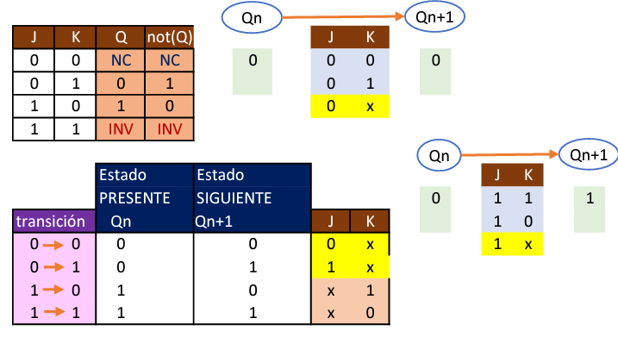

 | 4TO PASO | DISEÑAR LOS MAPAS-K PARA LAS ENTRADAS JK

 |  | ESTADO PRESENTE |  |  |  |  | ESTADO SIGUIENTE
N |  | D | C | B | A |  | D | C | B | A
0 |  | 0 | 0 | 0 | 0 |  | 0 | 0 | 1 | 0
1 |  | 0 | 0 | 0 | 1 |  | 0 | 0 | 1 | 0
2 |  | 0 | 0 | 1 | 0 |  | 0 | 0 | 1 | 1
3 |  | 0 | 0 | 1 | 1 |  | 0 | 1 | 0 | 1
4 |  | 0 | 1 | 0 | 0 |  | 0 | 0 | 1 | 0
5 |  | 0 | 1 | 0 | 1 |  | 0 | 1 | 1 | 0
6 |  | 0 | 1 | 1 | 0 |  | 1 | 0 | 0 | 0
7 |  | 0 | 1 | 1 | 1 |  | 0 | 0 | 1 | 0
8 |  | 1 | 0 | 0 | 0 |  | 0 | 0 | 1 | 0
9 |  | 1 | 0 | 0 | 1 |  | 0 | 0 | 1 | 0
10 |  | 1 | 0 | 1 | 0 |  | 0 | 0 | 1 | 0
11 |  | 1 | 0 | 1 | 1 |  | 0 | 0 | 1 | 0
12 |  | 1 | 1 | 0 | 0 |  | 0 | 0 | 1 | 0
13 |  | 1 | 1 | 0 | 1 |  | 0 | 0 | 1 | 0
14 |  | 1 | 1 | 1 | 0 |  | 0 | 0 | 1 | 0
15 |  | 1 | 1 | 1 | 1 |  | 0 | 0 | 1 | 0

 | GENERADOR

N | JD | KD |  | N | JC | KC | N | JB | KB |  | N | JA | KA
0 | 0 | x |  | 0 | 0 | x | 0 | 1 | x |  | 0 | 0 | x | JA =
1 | 0 | x |  | 1 | 0 | x | 1 | 1 | x |  | 1 | x | 1 | KA =
2 | 0 | x |  | 2 | 0 | x | 2 | x | 0 |  | 2 | 1 | x
3 | 0 | x |  | 3 | 1 | x | 3 | x | 1 |  | 3 | x | 0 | JB =
4 | 0 | x |  | 4 | x | 1 | 4 | 1 | x |  | 4 | 0 | x | KB =
5 | 0 | x |  | 5 | x | 0 | 5 | 1 | x |  | 5 | x | 1
6 | 1 | x |  | 6 | x | 1 | 6 | x | 1 |  | 6 | 0 | x | JC =
7 | 0 | x |  | 7 | x | 1 | 7 | x | 0 |  | 7 | x | 1 | KC =
8 | x | 1 |  | 8 | 0 | x | 8 | 1 | x |  | 8 | 0 | x
9 | x | 1 |  | 9 | 0 | x | 9 | 1 | x |  | 9 | x | 1 | JD =
10 | x | 1 |  | 10 | 0 | x | 10 | x | 0 |  | 10 | 0 | x | KD =
11 | x | 1 |  | 11 | 0 | x | 11 | x | 0 |  | 11 | x | 1
12 | x | 1 |  | 12 | x | 1 | 12 | 1 | x |  | 12 | 0 | x
13 | x | 1 |  | 13 | x | 1 | 13 | 1 | x |  | 13 | x | 1
14 | x | 1 |  | 14 | x | 1 | 14 | x | 0 |  | 14 | 0 | x
15 | x | 1 |  | 15 | x | 1 | 15 | x | 0 |  | 15 | x | 1

